Honorarios
INICIO

 | CODIGO | Nombre de la Cuenta | 51 | 52 | Total general |  | $1,480,916.99 | Utilidad Gravable
 | 510202050029 | Honorarios profesionales planta | $28,242.22 |  | $28,242.22 |  | $389,297.36
 | 520202010001 | Honorarios Profesionales |  | $361,055.14 | $361,055.14 |  | $1,870,214.35
 | Total General |  | $28,242.22 | $361,055.14 | $389,297.36 | 20% | 374,042.87 | Limite
 |  |  |  |  |  |  | $389,297.36 | No excede limite el gasto
 |  |  |  |  |  |  | $-15,254.49 | No hay gasto no deducible

FACTURAS SEGREGADAS
 | %
FACTURAS ING. ORBEA | 0.27068810044
SUELDO ING. ORBEA | 0.23542110493
OTROS | 0.49389079463
TOTAL | 1
 |  | FACTURAS SEGREGADAS
 |  | PROVEEDOR | TOTAL | %
 |  | FACTURAS ING. ORBEA | 97,733.33 | 27.07%
 |  | SUELDO ING. ORBEA | 85,000.00 | 23.54%
 |  | OTROS | 178,321.81 | 49.39%
 |  | TOTAL | 361,055.14 | 100.00%

ER
INICIO |  |  |  |  |  |  |  |  |  |  | Relacionadas
Sistema Integrado LUCAS |  |  |  |  | Fecha Imp 2021.03.15 |  |  |  |  |  | Ing Jose Orbea | $85,000.00
 |  |  |  |  |  |  |  | Gasto no Deducible | 68,980.91 |  | AJV | $43,482.41
GRAFIMPAC 2014 |  |  |  |  |  |  |  |  |  |  |  | $128,482.41
Estado Financiero |  |  |  |  |  |  |  |  |  |  |  | $443,275.60 | Base Imponible
Estado de Resultado Integral |  |  |  |  |  |  |  |  |  |  |  | $88,655.12 | Limite
 |  |  |  |  |  |  |  | Jubilacion Patronal | 37,599.65 |  |  | $39,827.29
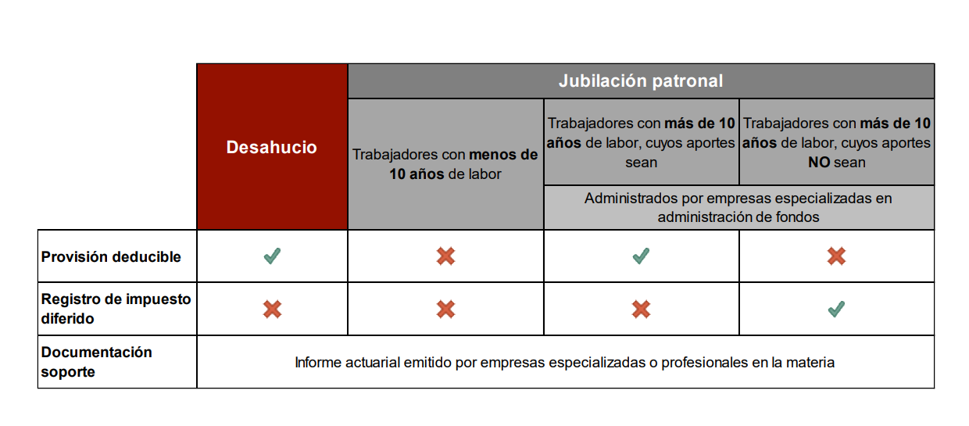
Al 31 de Diciembre de 2020

Cuenta Contable | TD | Casillero 101 | Nombre de la Cuenta | Saldo Anterior | Saldo Período | Saldo Actual
410101010001 | 41 | 6003 | Venta Etiquetas | 445,566.54 | 33,091.03 | 478,657.57
410101010002 | 41 | 6003 | Venta Cajas | 1,566,198.13 | 157,998.82 | 1,724,196.95
410101010003 | 41 | 6003 | Venta Material POP | 166,975.10 | 7,703.50 | 174,678.60
410101010004 | 41 | 6003 | Venta Papeleria | 21,424.37 | 5,798.86 | 27,223.23
410101010005 | 41 | 6003 | Venta Folletos | 28,941.60 | 299.70 | 29,241.30
410101010006 | 41 | 6033 | Venta Revistas | 2,741.40 | - | 2,741.40
410101010007 | 41 | 6003 | Venta Libros | 928.00 | - | 928.00
410101010008 | 41 | 6003 | Venta Agendas | 9,734.16 | 2,569.50 | 12,303.66
410101010009 | 41 | 6003 | Venta Cajas Camaron | 13,823,470.19 | 849,636.52 | 14,673,106.71
410101010011 | 41 | 6003 | Venta Productos Reciclaje | 603.87 | - | 603.87
410101010012 | 41 | 6003 | Ventas Corrugado | 757,101.45 | 111,932.43 | 869,033.88
410101010013 | 41 | 6003 | Venta Mat. Prima, Empaq, Suministros | 1,123.30 | - | 1,123.30
410101010014 | 41 | 6003 | Venta Cajas de Segunda | 63,967.87 | 3,244.80 | 67,212.67
410101010030 | 41 | 6003 | Venta Productos de Terceros | 693.00 | - | 693.00
410101010031 | 41 | 6003 | Venta Congelados Canastillas | 1,505,770.44 | 283,468.20 | 1,789,238.64
410101010032 | 41 | 6003 | Venta Congelados Otros | 405,179.81 | 53,053.72 | 458,233.53
410101030010 | 41 | 6009 | Venta Caja de Camaron Exportacion | 1,362,153.57 | 20,352.18 | 1,382,505.75
410101030031 | 41 | 6009 | Venta Prod. de Terceros Exportación | 527,991.58 | 37,950.32 | 565,941.90
410101030032 | 41 | 6011 | Venta Fletes y Otros Servicios de Exportacion | 96,785.00 | - | 96,785.00
410101030033 | 41 | 6009 | Venta Export de Productos Reciclaje | 2,961.03 | 822.64 | 3,783.67
410102010001 | 41 | 6007 | Venta Fletes locales y otros servicios | 445.85 | 605.42 | 1,051.27
510101010001 |  |  | Costo de Venta Etiquetas | 277,672.27 | 156,326.17 | 433,998.44
510101010002 |  |  | Costo de Venta Cajas | 1,065,710.92 | 587,054.46 | 1,656,822.86
510101010003 |  |  | Costo de Venta Material POP | 77,340.11 | 48,265.10 | 125,605.21
510101010004 |  |  | Costo Venta Papeleria | 14,173.97 | 14,514.20 | 28,688.17
510101010005 |  |  | Costo Venta Folletos | 19,188.56 | 5,158.83 | 24,347.39
510101010006 |  |  | Costo Venta Revistas | 754.75 | - | 754.75
510101010007 |  |  | Costo Venta Libros | 494.23 | - | 494.23
510101010008 |  |  | Costo Venta Agendas | 1,345.21 | 1,984.47 | 3,329.68
510101010009 |  |  | Costo Venta Cajas Camarón | 7,956,598.07 | 3,862,689.73 | 11,957,081.91
510101010010 |  |  | Costo Venta Cajas Camaron Exportación | 759,627.98 | 241,478.47 | 1,001,106.45
510101010012 |  |  | Costo Venta Corrugados | 312,508.95 | 319,742.30 | 647,340.01
510101010030 |  |  | Costo de venta Prod. de Terceros | 346.50 | - | 693.00
510101010031 |  |  | Costo de Venta Prod y serv. Terceros al Exterior | 508,060.77 | 37,726.60 | 545,787.37
510101010032 |  |  | Costo de Venta Congelados Canastilla | 662,414.32 | 743,072.68 | 1,477,129.14
510101010033 |  |  | Costo de Venta Fletes y Otros Servicios de Exportacion | 83,782.29 | 266.44 | 84,048.73
510201010001 | 51 | 7040 | Sueldos | 385,724.66 | 34,166.66 | 419,891.32
510201010002 | 51 | 7040 | Sobretiempo | 169,584.26 | 11,476.44 | 181,060.70
510201010003 | 51 | 7046 | Aporte Patronal 12.15% | 67,437.46 | 5,545.81 | 72,983.27
510201010005 | 51 | 7046 | Fondo de Reserva | 42,277.94 | 3,594.41 | 45,872.35
510201010006 | 51 | 7043 | Decimo Tercer Sueldo | 46,230.83 | 3,803.60 | 50,034.43
510201010007 | 51 | 7043 | Decimo Cuarto Sueldo | 29,539.29 | 2,564.19 | 32,103.48
510201010008 | 51 | 7043 | Vacaciones | 15,921.93 | 34,166.66 | 50,088.59
510201010009 | 51 | 7058 | Desahucio Planta Directos | 7,825.91 | 1,484.04 | 9,309.95
510201010011 | 51 | 7055 | Jubilación Patronal Planta Directos | 24,024.14 | 4,031.56 | 28,055.70
510201030001 | 51 | 7067 | Costo de Depreciación Maquinarias y Equipos | 473,922.31 | 42,553.65 | 516,475.96 |  |  | $-
510201030002 | 51 | 7057 | Costo de Depreciación Muebles y Enseres | 1,052.81 | 95.71 | 1,148.52 |  |  | $- | Base Imponible
510201050001 | 51 | 7196 | Mantenimiento de Maq y Equipos Directos | 67,598.70 | 14,594.52 | 82,193.22 |  |  | $- | Limite
510201050002 | 51 | 7190 | Suministros, Materiales y Repuestos Directos | 325,560.12 | 59,585.93 | 385,146.05 |  |  | $-
510201050003 | 51 | 7190 | Troqueles | 23,452.04 | - | 23,452.04
510201050004 | 51 | 7247 | Servicio de Manufactura Directos | 282,501.26 | 121,584.40 | 404,085.66
510202010001 | 51 | 7040 | Sueldos | 219,845.80 | 21,873.11 | 241,718.91
510202010002 | 51 | 7040 | Sobretiempo | 55,255.47 | 5,382.80 | 60,638.27
510202010003 | 51 | 7046 | Aporte Patronal 12.15% | 35,344.84 | 3,311.59 | 38,656.43
510202010005 | 51 | 7046 | Fondo de Reserva | 19,232.37 | 1,940.82 | 21,173.19
510202010006 | 51 | 7043 | Decimo Tercer Sueldo | 24,180.40 | 2,271.35 | 26,451.75
510202010007 | 51 | 7043 | Decimo Cuarto Sueldo | 11,281.65 | 1,091.00 | 12,372.65
510202010008 | 51 | 7043 | Vacaciones | 8,352.69 | 21,873.11 | 30,225.80
510202010009 | 51 | 7058 | Desahucio Planta Indirectos | 5,756.28 | 1,070.47 | 6,826.75
510202010011 | 51 | 7055 | Jubilación Patronal Planta Indirectos | 17,495.05 | 2,761.24 | 20,256.29
510202010012 | 51 | 7040 | Bonificaciones Voluntarias Planta Indirectos | 15,000.00 | - | 15,000.00
510202010014 | 51 | 7247 | Aporte Seguro Salud - Tiempo Parcial | 13.53 | 13.53 | 27.06
510202020001 | 51 | 7247 | Agasajo al Personal Planta | - | 3,316.89 | 3,316.89
510202020003 | 51 | 7247 | Alimentación Planta | 70,761.10 | 7,597.48 | 78,358.58
510202020005 | 51 | 7247 | Gastos Médicos Planta | 1,469.67 | 614.60 | 2,084.27
510202020007 | 51 | 7247 | Capacitación y Seminarios Planta | 2,815.00 | 850.00 | 3,665.00
510202020008 | 51 | 7247 | Otros gastos del personal Planta | 135.00 | - | 135.00
510202020009 | 51 | 7247 | Utiles de limpieza, cafeteria y varios planta | 2,641.06 | 829.95 | 3,471.01
510202030002 | 51 | 7067 | Costo de Depreciacion Maquinarias y Equipos | 17,619.72 | 2,437.48 | 20,057.20
510202030003 | 51 | 7067 | Costo de Depreciación Muebles y Enseres | 2,335.96 | 210.18 | 2,546.14
510202030004 | 51 | 7067 | Costo de Depreciación Equipos de Computación | 1,027.82 | 95.85 | 1,123.67
510202030005 | 51 | 7067 | Costo de Depreciación de Vehículos | 14,151.57 | 1,422.87 | 15,574.44
510202030008 | 51 | 7067 | Costo de Depreciación Equipos de seguridad | 203.50 | 27.54 | 231.04
510202050001 | 51 | 7196 | Mantenimiento de Maq y Equipos Indirectos | 22,350.79 | 21,160.10 | 43,510.89
510202050002 | 51 | 7196 | Mantenimiento de Edificio Planta | 153.06 | - | 153.06
510202050003 | 51 | 7196 | Mantenimiento de Muebles y Equipo Planta | 6,742.00 | 1,162.00 | 7,904.00
510202050004 | 51 | 7179 | Combustibles Bodega | 17,148.26 | 1,557.58 | 18,705.84
510202050005 | 51 | 7247 | Artículos de Seguridad | 21,582.60 | - | 21,582.60
510202050006 | 51 | 7241 | Agua Planta | 7,887.04 | 1,205.50 | 9,092.54
510202050007 | 51 | 7241 | Energía Eléctrica Planta | 87,731.07 | 7,155.20 | 94,886.27
510202050010 | 51 | 7176 | Fletes | 59,950.00 | - | 59,950.00
510202050011 | 51 | 7247 | Otros Costo de Producción | 271.35 | - | 271.35
510202050013 | 51 | 7247 | Servicio de Manufactura Indirectos | 20,722.70 | 1,001.60 | 21,724.30
510202050014 | 51 | 7247 | Gastos de control de calidad | 194.00 | - | 194.00
510202050015 | 51 | 7196 | Mant. Vehiculos Bodega | 43,381.12 | 4,875.36 | 48,256.48
510202050016 | 51 | 7196 | Suministros, Materiales y Repuestos Indirectos | 148,217.20 | 14,319.76 | 162,536.96
510202050017 | 51 | 7247 | Servicio de Afilada de Cuchillas | 5,144.63 | 279.68 | 5,424.31
510202050020 | 51 | 7203 | Seguro contra incendios | 535.01 | - | 535.01
510202050022 | 51 | 7203 | Seguro de Vehiculos | 560.29 | - | 560.29
510202050023 | 51 | 7203 | Seguro SENAE | 34,343.95 | 1,275.64 | 35,619.59
510202050024 | 51 | 7182 | Gastos viaticos planta | 106.05 | - | 106.05
510202050025 | 51 | 7229 | Asesorías | 12,300.00 | - | 12,300.00
510202050027 | 51 | 7190 | Suministros de seguridad industrial (EPP Y OTROS ) | 22,346.44 | 57.80 | 22,404.24
510202050028 | 51 | 7247 | Gastos movilizacion planta | 18,677.92 | 174.00 | 18,851.92
510202050029 | 51 | 7049 | Honorarios profesionales planta | 26,992.22 | 1,250.00 | 28,242.22
510202050030 | 51 | 7196 | Mantenimiento de instalaciones planta | 587,953.24 | 87,417.38 | 675,370.62
510202050032 | 51 | 7247 | Alquiler maquinarias y otros | 800.00 | - | 800.00
510202050033 | 51 | 7247 | Destrucción desechos - medio ambiente | 606.24 | 639.64 | 1,245.88
510202050034 | 51 | 7238 | Iva costo | 127,834.69 | 17,741.39 | 145,576.08
510202050035 | 51 | 7208 | Matrícula e impuestos Vehicular bodega | 628.77 | - | 628.77
510202050036 | 51 | 7247 | Otros pagos bienes y servicios planta | 12,290.64 | 1,287.94 | 13,578.58
510202050037 | 51 | 7241 | Tasa de recolección de basura | 10,825.48 | 1,045.34 | 11,870.82
510202050039 | 51 | 7190 | Accesorios y herramientas | 467.34 | - | 467.34
510202050040 | 51 | 7247 | Gastos de licencias - software y mant ERP | 21,951.42 | 8,382.72 | 30,334.14
510202050041 | 51 | 7247 | Servicios de fumigación y control de plagas | 3,800.00 | 300.00 | 4,100.00
510202050042 | 51 | 7196 | Mant equipos de computo | 1,016.00 | 550.00 | 1,566.00
510202050043 | 51 | 7190 | suministros y otros (autoconsumo) | 394.10 | - | 394.10
510202050044 | 51 | 7190 | Suministros deoficina y computación planta | 5,109.18 | 1,201.50 | 6,310.68
510202050046 | 51 | 7202 | Seguro ambiental | 178.56 | 7.43 | 185.99
510202050048 | 51 | 7202 | Seguro Rotura Maquinaria | 2,228.57 | - | 2,228.57
510202050049 | 51 | 7241 | Telefonia Celular | 560.60 | 38.42 | 599.02
510202050050 | 51 | 7247 | Rastreo Satelital | 786.94 | 71.54 | 858.48
520101010001 | 52 | 7041 | Sueldos | 151,328.00 | 12,047.78 | 163,375.78
520101010002 | 52 | 7041 | Sobretiempos | 9,493.41 | 961.72 | 10,455.13
520101010003 | 52 | 7041 | Comisiones | 63,476.04 | 2,913.64 | 66,389.68
520101010004 | 52 | 7047 | Aporte Patronal 12.15% | 30,284.24 | 1,974.43 | 32,258.67
520101010005 | 52 | 7047 | Fondo de Reserva | 18,498.60 | 1,072.26 | 19,570.86
520101010006 | 52 | 7044 | Decimo Tercer Sueldo | 20,756.69 | 1,318.81 | 22,075.50
520101010007 | 52 | 7044 | Decimo Cuarto Sueldo | 5,350.60 | 499.95 | 5,850.55
520101010008 | 52 | 7044 | Vacaciones | 6,303.60 | 11,950.00 | 18,253.60
520101010009 | 52 | 7059 | Desahucio Ventas | 4,913.45 | 910.71 | 5,824.16
520101010011 | 52 | 7041 | Bonificaciones Voluntarias Ventas | 24,821.00 | - | 24,821.00
520101010012 | 52 | 7056 | Jubilación Patronal Ventas | 12,703.58 | 2,078.25 | 14,781.83
520101020002 | 52 | 7248 | Alimentacion Ventas | 6,539.60 | 348.22 | 6,887.82
520101020006 | 52 | 7248 | Capacitación y Seminarios Ventas | 2,141.00 | - | 2,141.00
520101020007 | 52 | 7248 | Agasajo al Personal Ventas | - | 66.66 | 66.66
520101030002 | 52 | 7173 | Promoción y Publicidad | 11,455.43 | 132.50 | 11,587.93
520101030003 | 52 | 7182 | Gastos de Viaje Ventas | 1,969.00 | - | 1,969.00
520101030004 | 52 | 7197 | Mant. Vehiculos Ventas | 1,139.52 | - | 1,139.52
520101030005 | 52 | 7179 | Combustibles Ventas | 8,036.39 | 733.95 | 8,770.34
520101030006 | 52 | 7248 | Gastos de Exportación | 60,554.13 | 185.70 | 60,739.83
520101030007 | 52 | 7173 | Atención a clientes | 909.64 | 51.90 | 961.54
520101030008 | 52 | 7182 | Gastos Viaticos | 2,215.29 | 6.00 | 2,221.29
520101030009 | 52 | 7242 | Telefonía celular ventas | 2,671.13 | 335.43 | 3,006.56
520101030010 | 52 | 7191 | Suministros, materiales y repuestos Ventas | 124.00 | - | 124.00
520101030011 | 52 | 7191 | Suministros de oficina y comput ventas y diseño | 8,359.42 | 108.68 | 8,468.10
520101030012 | 52 | 7248 | Movilizacion Ventas | 22.00 | - | 22.00
520101030013 | 52 | 7248 | Obsequios y muestras a clientes (autoconsumo) | 2,399.47 | 273.08 | 2,672.55
520101030014 | 52 | 7068 | Gastos de depreciación de equipos de computación | 3,359.59 | 229.13 | 3,588.72
520101030015 | 52 | 7203 | Seguros vehículos ventas | 104.09 | - | 104.09
520101030016 | 52 | 7197 | Mantenimiento Instalaciones | 3,476.92 | - | 3,476.92
520101030017 | 52 | 7197 | Mantenimiento Muebles y equipos | 6,788.84 | - | 6,788.84
520101030018 | 52 | 7068 | Gasto de Depreciacion Muebles y Enseres | 214.17 | 16.16 | 230.33
520101030019 | 52 | 7068 | Gasto de Depreciacion de Vehiculos | 4,560.38 | - | 4,560.38
520101030020 | 52 | 7248 | Otros pagos bienes y servicios ventas | 11,257.26 | 384.81 | 11,642.07
520101030021 | 52 | 7196 | Mant equipos de computo | 755.00 | - | 755.00
520101030022 | 52 | 7248 | Correo y Courrier | 15,592.44 | 2,506.29 | 18,098.73
520101030023 | 52 | 7239 | Iva No aplicado ( Gasto) | 12,373.48 | 627.25 | 13,000.73
520101030024 | 52 | 7203 | Seguros de Exportación | 13,291.92 | 950.79 | 14,242.71
520201010001 | 52 | 7041 | Sueldos | 226,792.99 | 19,317.75 | 246,110.74
520201010002 | 52 | 7041 | Sobretiempos | 6,848.10 | 541.83 | 7,389.93
520201010003 | 52 | 7047 | Aporte Patronal 12.15% | 28,706.83 | 2,573.55 | 31,280.38
520201010004 | 52 | 7047 | Fondo de Reserva | 16,354.64 | 1,605.85 | 17,960.49
520201010005 | 52 | 7044 | Decimo Tercer Sueldo | 19,381.94 | 1,621.52 | 21,003.46
520201010006 | 52 | 7044 | Decimo Cuarto Sueldo | 8,223.61 | 696.60 | 8,920.21
520201010007 | 52 | 7044 | Vacaciones | 10,704.77 | 18,901.09 | 29,605.86
520201010008 | 52 | 7059 | Desahucio Administración | 4,322.11 | 1,484.91 | 5,807.02
520201010010 | 52 | 7041 | Bonificaciones Voluntarias Administración | 372.50 | - | 372.50
520201010011 | 52 | 7056 | Jubilación Patronal Administración | 9,311.07 | 1,875.57 | 11,186.64
520201020002 | 52 | 7248 | Alimentacion Administración | 12,092.42 | 469.10 | 12,561.52
520201020003 | 52 | 7044 | Movilizacion/Transp de Personal Administración | 660.00 | 60.00 | 720.00
520201020004 | 52 | 7248 | Gastos Médicos ventas y administración | 2,790.70 | 305.50 | 3,096.20
520201020006 | 52 | 7248 | Capacitación y Seminarios Administración | 2,359.00 | 204.00 | 2,563.00
520201020007 | 52 | 7248 | Agasajo al Personal Administración | - | 31,594.99 | 31,594.99
520202010001 | 52 | 7050 | Honorarios Profesionales | 268,824.37 | 92,230.77 | 361,055.14
520202010002 | 52 | 7230 | Servicios de Contabilidad - Asesorias | 30.00 | 13,000.00 | 13,030.00
520202010005 | 52 | 7230 | Auditorías | 5,814.72 | 1,700.00 | 7,514.72
520203010001 | 52 | 7197 | Mantenimiento de Edificios y oficinas Administración | 2,236.95 | - | 2,236.95
520203010002 | 52 | 7197 | Mantenimiento Instalaciones | 2,668.23 | 760.61 | 3,428.84
520203010003 | 52 | 7197 | Mant. Vehiculos Administracion | 8,217.96 | - | 8,217.96
520203010004 | 52 | 7197 | Mantenimiento Muebles y Equipos Administración | 11,413.87 | 1,178.00 | 12,591.87
520203010005 | 52 | 7179 | Combustibles Administración | 6,445.19 | 504.36 | 6,949.55
520203010007 | 52 | 7209 | Matricula e impuestos vehicular Adm | 11,618.17 | - | 11,618.17
520204010001 | 52 | 7203 | Seguro Responsabilidad Civil | 10.88 | - | 10.88
520204010002 | 52 | 7202 | Seguro de Vehiculos | 1,608.24 | 388.00 | 1,996.24
520204010003 | 52 | 7202 | Seguro de Contra Incendios | 178.34 | - | 178.34
520204010004 | 52 | 7203 | Seguro Contra Asalto y Robos | 14.62 | - | 14.62
520204010005 | 52 | 7202 | Seguro SENAE | 5,577.09 | - | 5,577.09
520204010007 | 52 | 7203 | Otros seguros | 462.06 | - | 462.06
520205010001 | 52 | 7182 | Gastos de Viaje Administración | 1,343.54 | - | 1,343.54
520205010002 | 52 | 7186 | Gastos de Gestión | 1,176.74 | 2,715.02 | 3,891.76
520205010003 | 52 | 7242 | Telefonía Celular | 2,227.19 | 141.45 | 2,368.64
520205010004 | 52 | 7248 | Correo y Courrier | 1,076.35 | - | 1,076.35
520205010005 | 52 | 7191 | Suministros de Oficina y Computación | 13,752.24 | 737.19 | 14,489.43
520205010006 | 52 | 7242 | Energía Eléctrica Administración | 21,933.15 | 1,788.80 | 23,721.95
520205010007 | 52 | 7242 | Agua Administración | 1,971.78 | 301.37 | 2,273.15
520205010008 | 52 | 7242 | Telefonía Convencional | 3,736.02 | 246.00 | 3,982.02
520205010009 | 52 | 7242 | Internet | 10,760.00 | 1,076.00 | 11,836.00
520205010010 | 52 | 7248 | Utiles de Limpieza/Cafeteria | 4,035.68 | 593.70 | 4,629.38
520205010011 | 52 | 7248 | Gastos Menores de activos Administración | 419.49 | - | 419.49
520205010012 | 52 | 7248 | Donaciones | 3,267.41 | - | 3,267.41
520205010013 | 52 | 7248 | Cuotas y Suscripciones | 9,802.50 | 877.50 | 10,680.00
520205010014 | 52 | 7239 | IVA no aplicado (gasto) | 75,156.36 | 14,351.51 | 89,507.87
520205010015 | 52 | 7191 | Suministros, materiales y repuestos Administración | 2,221.45 | - | 2,221.45
520205010016 | 52 | 7188 | Arriendo | 171,948.86 | 16,153.80 | 188,102.66
520205010018 | 52 | 7293 | Multas e Intereses | 935.48 | 262.92 | 1,198.40
520205010019 | 52 | 7248 | Otros costos de importación y producción | 582.35 | - | 582.35
520205010020 | 52 | 7248 | Ajustes de centavos | -0.14 | 15.07 | 14.93
520205010021 | 52 | 7230 | Gastos Legales | 1,500.00 | - | 1,500.00
520205010022 | 52 | 7230 | Seguridad | 29,150.00 | 2,640.00 | 31,790.00 | sri | cnel | jose x eeuu
520205010023 | 52 | 806 | Gastos no Deducibles | 50,636.37 | 25,011.47 | 68,980.91 | 35,000.00 | 11,000.00 | 7,239.36
520205010024 | 52 | 7248 | Gastos de licencias -software y mant ERP | 26,628.19 | 1,004.43 | 27,632.62
520205010026 | 52 | 7239 | Iva Facrtor de Proporcionalidad | 30,166.36 | - | 30,166.36
520205010027 | 52 | 7173 | Promocion y Publicidad Administracion | 444.00 | 785.00 | 1,229.00
520205010028 | 52 | 7164 | Provision Ctas incobrables | - | 24,295.58 | 24,295.58
520205010029 | 52 | 7182 | Gastos de viaticos administración | 1,061.62 | - | 1,061.62
520205010030 | 52 | 7248 | Gasto Movilizacion Administración | 1,941.25 | 177.70 | 2,118.95
520205010031 | 52 | 7248 | Retenciones Asumidas | 362.88 | - | 362.88
520205010035 | 52 | 7248 | Sistema de circuito cerrado | 825.03 | 91.67 | 916.70
520205010036 | 52 | 7248 | Otros pagos bienes y servicios administración | 23,716.59 | 6,970.60 | 30,687.19
520205010037 | 52 | 7196 | Mant equipos de computo | 10,514.00 | - | 10,514.00
520205010039 | 52 | 7248 | Registros y derechos | 360.00 | 384.00 | 744.00
520205010040 | 52 | 7248 | Obsequios y muestras a clientes (autoconsumo) | 1,439.94 | 9,495.50 | 10,935.44
520205010041 | 52 | 7176 | Gastos de embarque por reexportacion | 250.00 | - | 250.00
520206010001 | 52 | 7209 | Impuestos municipales | 52,658.44 | - | 52,658.44
520206010002 | 52 | 7209 | Impuesto Cuerpo de Bomberos | 414.00 | - | 414.00
520206010004 | 52 | 7209 | Contribuciones Super de Compania | 15,954.58 | - | 15,954.58
520206010005 | 52 | 7209 | Contribucion Solca | 0.31 | 0.92 | 1.23
520206010006 | 52 | 7209 | Impuesto salida de divisa | 134.59 | - | 134.59
520206010007 | 52 | 7209 | Otros Impuestos | 200.00 | - | 200.00
520206010008 | 52 | 7242 | Tasa de recoleccion de basura | 2,706.35 | 261.34 | 2,967.69
520207010001 | 52 | 7068 | Gastos de Depreciación de Edificios | 7,509.48 | 682.68 | 8,192.16
520207010003 | 52 | 7068 | Gastos de Depreciaciones de Muebles y Enseres | 4,048.49 | 364.59 | 4,413.08
520207010004 | 52 | 7068 | Gastos de Depreciación de Equipos de computacion | 2,587.02 | 184.14 | 2,771.16
520207010005 | 52 | 7068 | Gastos de Depreciación de Vehiculos | 31,812.59 | 2,477.08 | 34,289.67
520207010006 | 52 | 7068 | Gastos de Depreciación de Otras propiedades, plantas y Equipos | 105.23 | - | 105.23
520207010007 | 52 | 7068 | Gastos depreciacion equipos de seguridad | 96.58 | 8.78 | 105.36
520301010001 | 52 | 7281 | Intereses Bancarios | 59,662.73 | 19.65 | 59,682.38
520301020001 | 52 | 7269 | Gastos Bancarios | 12,813.88 | 1,244.41 | 14,058.29
520301020002 | 52 | 7305 | Diferencia en Cambio | -742.41 | - | -742.41
540101030008 | 52 | 6115 | Otros Intereses ganados | -7.21 | - | -7.21
540101030009 | 52 | 6115 | Ajustes | -1.60 | - | -1.60
540101030010 | 52 | 6115 | Intereses ganados en bancos | -3,883.99 | -2,037.49 | -5,921.48
540101030011 | 52 | 6115 | Otros ingresos | -22,522.08 | -511.64 | -23,033.72
540101030012 | 52 | 6115 | Otros Ingresos excento -Seguro | - | -512.07 | -512.07
540101030013 | 52 | 6141 | Ingresos por Reembolso | -3,613.95 | - | -3,613.95
540101040009 | 52 | 7248 | Otros egresos | 1.12 | 0.02 | 1.14
540101040013 | 52 | 7116 | Dada de baja de invetarios | 163,595.82 | 68,091.95 | 231,687.77

GND Relacionadas
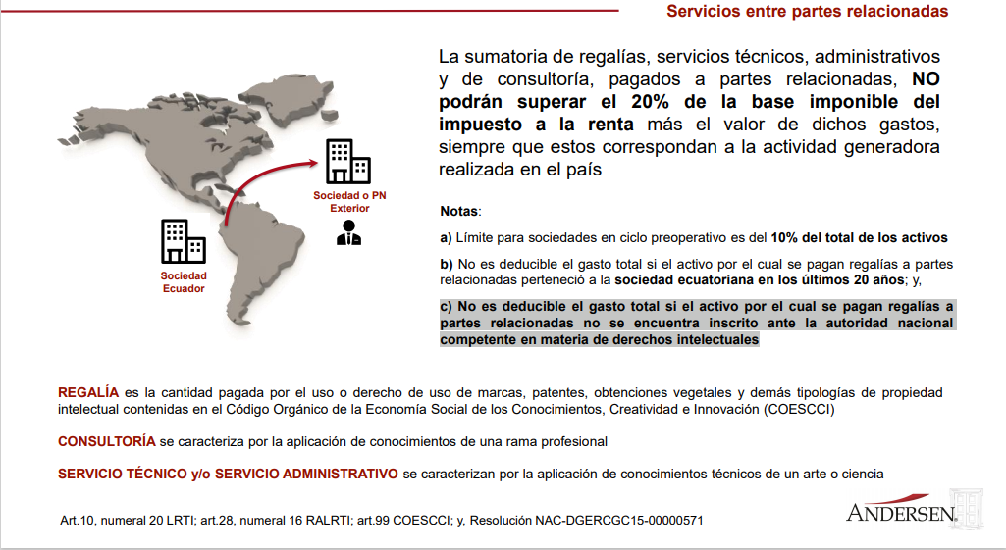
Gasto no Deducible Relacionadas

Ing Jose Orbea | $85,000.00
AJV | $43,482.41
 | $128,482.41
Base imponible | $1,581,445.85
Ingresos Excentos | $-
Base imponible Relacionada | $1,709,928.26
Limite | $341,985.65 | $-213,503.24
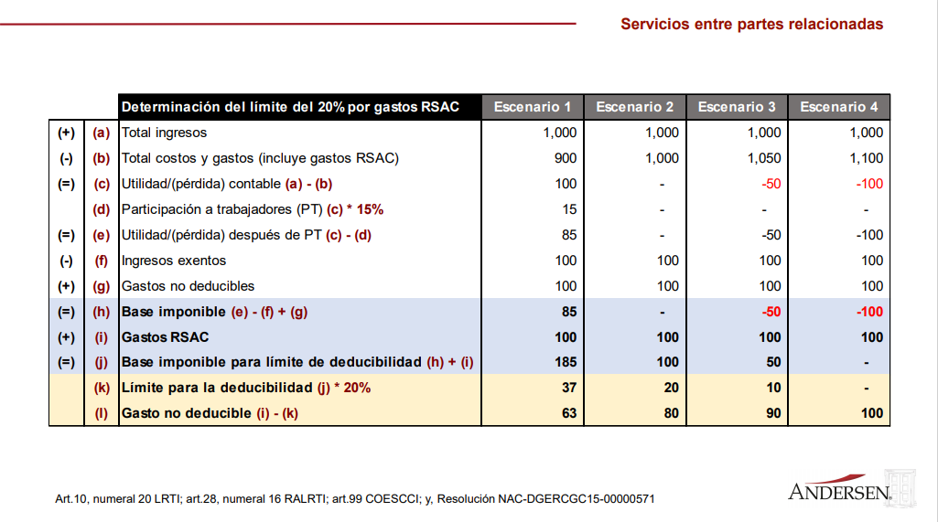
GND | $-

